サイトマップ構造図
サイトマップ構造図
共通情報 | システム名 | コミュニケーションシステム | 作成者 | 黒岩
 | 工程名 | システム設計 | 作成日付 | 2023-05-12
 | ドキュメント名 | サイトマップ構造図 | バージョン | v1.0
書誌情報 | 書誌名称 | コミュニケーションシステム サイトマップ構造図 | 更新者
 | 概要 | 本サイトマップ構造図はコミュニケーションシステムのサイトマップを表す | 更新日付

ログイン
新規登録

メイン

設定

チャット

プロフィール

画面遷移図
画面遷移図
共通情報 | システム名 | コミュニケーションシステム | 作成者 | 黒岩
 | 工程名 | システム設計 | 作成日付 | 2023-05-15
 | ドキュメント名 | コミュニケーションシステム 画面設計書 | バージョン | v1.0
書誌情報 | 書誌名称 | コミュニケーションシステム 画面遷移図 | 更新者
 | 概要 | 本画面はコミュニケーションシステムの遷移を表す | 更新日付

ログアウト

ログイン
ログアウト

【G1-1】
ログイン画面

【G1-3】
メイン画面
【G2-1】
チャット画面

【G1-2】
新規登録画面
【G3-1】
プロフィール画面

(G1-1)ログイン画面
画面レイアウト定義
共通情報 |  | システム名 | コミュニケーションシステム |  |  |  |  |  |  |  |  |  |  |  | 作成者 | 市耒
 |  | 工程名 | システム設計 |  |  |  |  |  |  |  |  |  |  |  | 作成日付 | 2023-05-10
①
 |  | ドキュメント名 | コミュニケーションシステム 画面設計書 |  |  |  |  |  |  |  |  |  |  |  | バージョン | v1.0
書誌情報 |  | 書誌名 | コミュニケーションシステム 画面レイアウト |  |  |  |  |  |  |  |  |  |  |  | 更新者
 |  | 画面ID | G1-1 |  | 画面の名称 |  | ログイン画面 |  |  |  |  |  |  |  | 更新日付
 |  | 概要 | 利用者がログインする画面
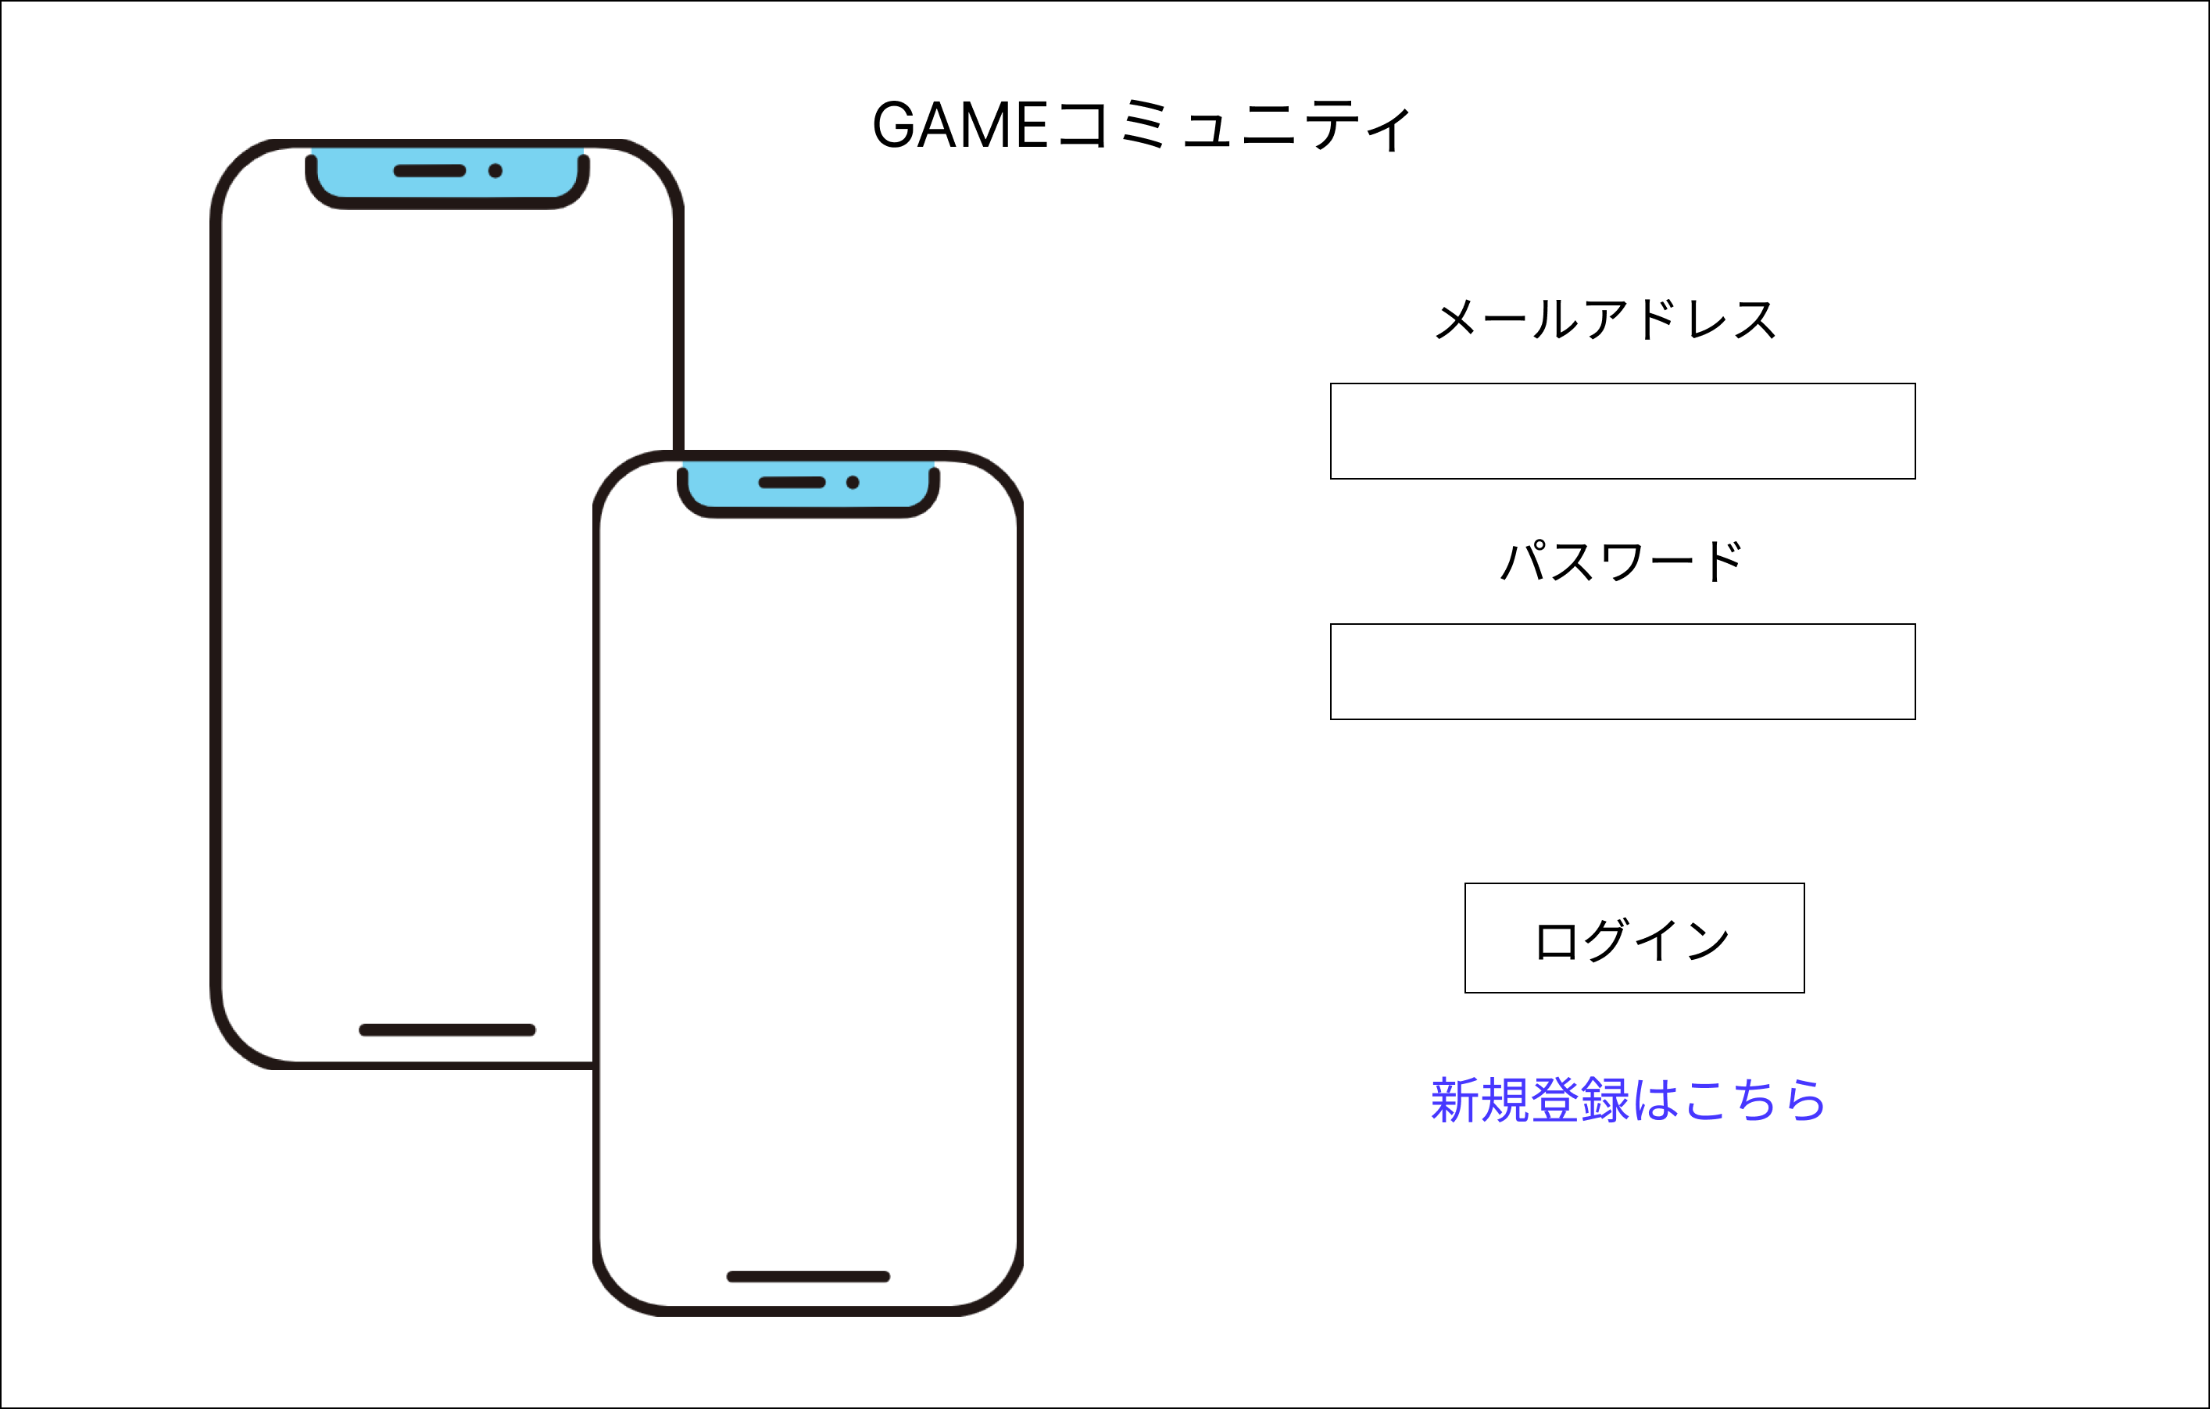
レイアウト図 |  |  |  |  |  |  |  |  |  |  |  | 操作手順

 |  |  |  |  |  |  |  |  |  |  |  | 1 | メールアドレスをテキストボックスへ入力する

①
 |  |  |  |  |  |  |  |  |  |  |  | 2 | パスワードをテキストボックスへ入力する

 |  |  |  |  |  |  |  |  |  |  |  | 3 | 「ログイン」ボタンを押下する
②
 |  |  |  |  |  |  |  |  |  |  |  | 4 | リンクを押すと、新規登録画面（G2-1）へ遷移する

③
 |  |  |  |  |  |  |  |  |  |  |  |  | 5-1 正しいメールアドレス、パスワードが入力された場合
 |  |  |  |  |  |  |  |  |  |  |  |  | ログイン処理が実行され、メイン画面（G1-2-1）へ遷移する

④
エラーメッセージ表示欄
⑤
 |  |  |  |  |  |  |  |  |  |  |  |  | 3-2 メールアドレス、パスワードが未入力または誤っている場合
 |  |  |  |  |  |  |  |  |  |  |  |  | エラーメッセージ欄に表示された「正しいメールアドレスまた
 |  |  |  |  |  |  |  |  |  |  |  |  | はパスワードを入力してください」というメッセージ内容に従
 |  |  |  |  |  |  |  |  |  |  |  |  | って再入力する

使用する部品
識別ID | ラベル |  | 入力／表示 | 部品の種類 |  | 表示桁数 | 入力桁数 | データ型 | 文字種 | 初期表示 | 設定元 |  | 設定先 | 説明
① | メールアドレス |  | 入力 | テキストボックス |  | - | 100桁 | 文字列 | 半角 | なし | 入力 |  | - | メールアドレスを入力するテキストボックス
② | パスワード |  | 入力 | パスワードボックス |  | - | 100桁 | 文字列 | 半角 | なし | 入力 |  | - | パスワードを入力するテキストボックス
③ | ログイン |  | - | ボタン |  | - | - | - | - | - | - |  | - | ログイン処理を起動するボタン
④ | 新規登録 |  | - | リンク |  | - | - | - | - | - | - |  | - | リンクを押下すると新規登録画面（G2-1）へ遷移する
⑤ | エラーメッセージ |  | 表示 | 文字列 |  | 100桁 | - | - | 全角 | なし | - |  | - | ログイン失敗の場合 エラーメッセージを表示

(G1-2)新規登録画面
画面レイアウト定義
共通情報 |  | システム名 | コミュニケーションシステム |  |  |  |  |  |  |  |  |  |  |  | 作成者 | 市耒
 |  | 工程名 | システム設計 |  |  |  |  |  |  |  |  |  |  |  | 作成日付 | 2023-05-10
①
 |  | ドキュメント名 | コミュニケーションシステム 画面設計書 |  |  |  |  |  |  |  |  |  |  |  | バージョン | v1.0
書誌情報 |  | 書誌名 | コミュニケーションシステム 画面レイアウト |  |  |  |  |  |  |  |  |  |  |  | 更新者
 |  | 画面ID | G1-2 |  | 画面の名称 |  | 新規登録画面 |  |  |  |  |  |  |  | 更新日付
 |  | 概要 | 利用者が新規登録する画面
レイアウト図 |  |  |  |  |  |  |  |  |  |  |  | 操作手順
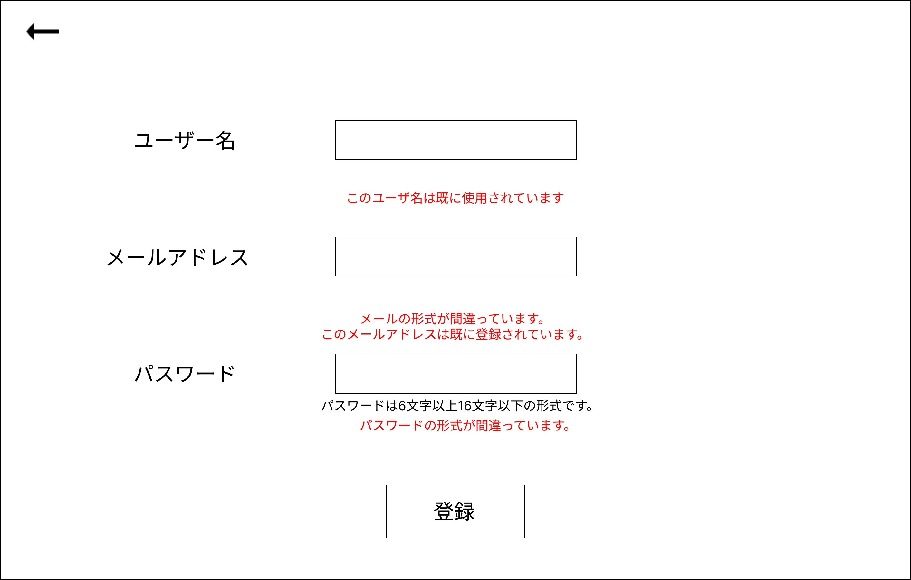
①

 |  |  |  |  |  |  |  |  |  |  |  | 1 | ボタンを押すと、ログイン画面（G1-1）へ遷移する
③
 |  |  |  |  |  |  |  |  |  |  |  |  | ２-1 正しいユーザー名、メールアドレス、パスワードが入力された場合
 |  |  |  |  |  |  |  |  |  |  |  |  | 登録処理が実行され、ログイン画面（G1-1）へ遷移する

④
②
 |  |  |  |  |  |  |  |  |  |  |  |  | 2-2 ユーザー名、メールアドレス、パスワードが未入力または誤っている場合
 |  |  |  |  |  |  |  |  |  |  |  |  | エラーメッセージ欄に表示された「正しいユーザー名、メールアドレスまた
 |  |  |  |  |  |  |  |  |  |  |  |  | はパスワードを入力してください」というメッセージ内容に従
 |  |  |  |  |  |  |  |  |  |  |  |  | って再入力する
⑤
 |  |  |  |  |  |  |  |  |  |  |  | 3 | ユーザー名を入力するテキストボックス

 |  |  |  |  |  |  |  |  |  |  |  | 4 | メールアドレスを入力するテキストボックス
⑥
 |  |  |  |  |  |  |  |  |  |  |  | 5 | パスワードを入力するテキストボックス

 |  |  |  |  |  |  |  |  |  |  |  | 6 | 「登録」ボタンを押下する

使用する部品
識別ID | ラベル |  | 入力／表示 | 部品の種類 |  | 表示桁数 | 入力桁数 | データ型 | 文字種 | 初期表示 | 設定元 |  | 設定先 | 説明
① | 戻るボタン |  | - | ボタン |  | - | - | - | - | - | - |  | - | ボタンを押下するとログイン画面（G1-1）へ遷移する
② | エラーメッセージ |  | 表示 | 文字列 |  | 100桁 | - | 文字列 | 全角 | なし | - |  | - | ログイン失敗の場合 エラーメッセージを表示
③ | ユーザー名 |  | 入力 | テキストボックス |  | - | 100桁 | 文字列 | 半角 | なし | - |  | - | ユーザー名を入力するテキストボックス
④ | メールアドレス |  | 入力 | テキストボックス |  | - | 100桁 | 文字列 | 半角 | なし | - |  | - | メールアドレスを入力するテキストボックス
⑤ | パスワード |  | 入力 | パスワードボックス |  | - | 100桁 | 文字列 | 半角 | なし | - |  | - | パスワードを入力するテキストボックス
⑥ | 登録 |  | - | ボタン |  | - | - | - | - | - | - |  | - | 登録処理を起動するボタン

(G1-3)メイン画面
画面レイアウト定義
共通情報 |  | システム名 | コミュニケーションシステム |  |  |  |  |  |  |  |  |  |  |  | 作成者 | 市耒
 |  | 工程名 | システム設計 |  |  |  |  |  |  |  |  |  |  |  | 作成日付 | 2023-05-10
①
 |  | ドキュメント名 | コミュニケーションシステム 画面設計書 |  |  |  |  |  |  |  |  |  |  |  | バージョン | v1.0
書誌情報 |  | 書誌名 | コミュニケーションシステム 画面レイアウト |  |  |  |  |  |  |  |  |  |  |  | 更新者
 |  | 画面ID | G1-3 |  | 画面の名称 |  | メイン画面 |  |  |  |  |  |  |  | 更新日付
 |  | 概要 | 利用者がゲームを検索する画面
レイアウト図 |  |  |  |  |  |  |  |  |  |  |  | 操作手順
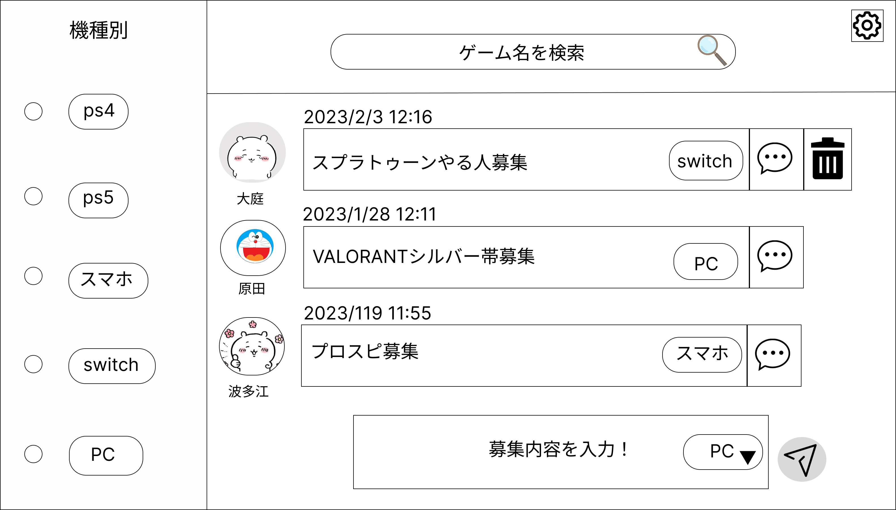
②
⑨
 |  |  |  |  |  |  |  |  |  |  |  | 1 | 機種を選んでボタンを押す
①
④
⑤
⑩
 |  |  |  |  |  |  |  |  |  |  |  | 2 | 検索したいことをフォームに入力する

 |  |  |  |  |  |  |  |  |  |  |  | 3 | 募集内容を表示する
③
 |  |  |  |  |  |  |  |  |  |  |  | 4 | 機種名を表示する

 |  |  |  |  |  |  |  |  |  |  |  | 5 | ボタンを押すと、チャット画面（G3-2）へ遷移する

 |  |  |  |  |  |  |  |  |  |  |  | 6 | 募集内容を入力する

⑦
 |  |  |  |  |  |  |  |  |  |  |  | 7 | 募集したい機種を選ぶ

⑥
⑧
 |  |  |  |  |  |  |  |  |  |  |  | 8 | 「送信」ボタンを押下する

 |  |  |  |  |  |  |  |  |  |  |  | 9 | 「設定」ボタンを押下する

使用する部品
識別ID | ラベル |  | 入力／表示 | 部品の種類 |  | 表示桁数 | 入力桁数 | データ型 | 文字種 | 初期表示 | 設定元 |  | 設定先 | 説明
① | ラジオボタン |  | - | ラジオボタン |  | - | - | - | - | - | - |  | - | 機種を選出するボタン
② | 検索フォーム |  | 入力 | テキストボックス |  | - | 30桁 | 文字列 | 半角 | なし | 入力 |  | - | 検索したい内容をフォームに入力する
③ | 募集内容 |  | 表示 | 文字列 |  | - | 100桁 | - | - | - | - |  | - | 募集内容を表示する
④ | 機種名 |  | 表示 | 文字列 |  | 10桁 | - | 文字列 | 半角 | なし | 入力 |  | - | 機種名を表示する
⑤ | チャットボタン |  | - | ボタン |  | - | - | - | - | - | - |  | - | ボタンを押下すると、チャット画面（G3-2）へ遷移する
⑥ | 募集入力 |  | - | テキストボックス |  | 100桁 | 10桁 | 文字列 | 半角 | なし | - |  | - | 募集内容を入力する
⑦ | 募集内容機種別 |  | - | プルダウン |  | - | - | - | - | - | - |  | - | 募集したい機種を選ぶ
⑧ | 送信ボタン |  | - | ボタン |  | - | - | - | - | - | - |  | - | 送信処理を起動するボタン
⑨ | 設定ボタン |  | - | ボタン |  | - | - | - | - | - | - |  | - | 設定を開くボタン
⑩ | 削除ボタン |  | - | ボタン |  | - | - | - | - | - | - |  | - | チャットを投稿した本人が投稿を削除ボタン

(G1-4)メイン画面 設定を開いた場合
画面レイアウト定義
共通情報 |  | システム名 | コミュニケーションシステム |  |  |  |  |  |  |  |  |  |  |  | 作成者 | 原田
 |  | 工程名 | システム設計 |  |  |  |  |  |  |  |  |  |  |  | 作成日付 | 2023-05-31
①
 |  | ドキュメント名 | コミュニケーションシステム 画面設計書 |  |  |  |  |  |  |  |  |  |  |  | バージョン | v1.0
書誌情報 |  | 書誌名 | コミュニケーションシステム 画面レイアウト |  |  |  |  |  |  |  |  |  |  |  | 更新者
 |  | 画面ID | G1-4 |  | 画面の名称 |  | メイン画面 設定を開いた場合 |  |  |  |  |  |  |  | 更新日付
 |  | 概要 | 利用者がゲームを検索する画面
レイアウト図 |  |  |  |  |  |  |  |  |  |  |  | 操作手順
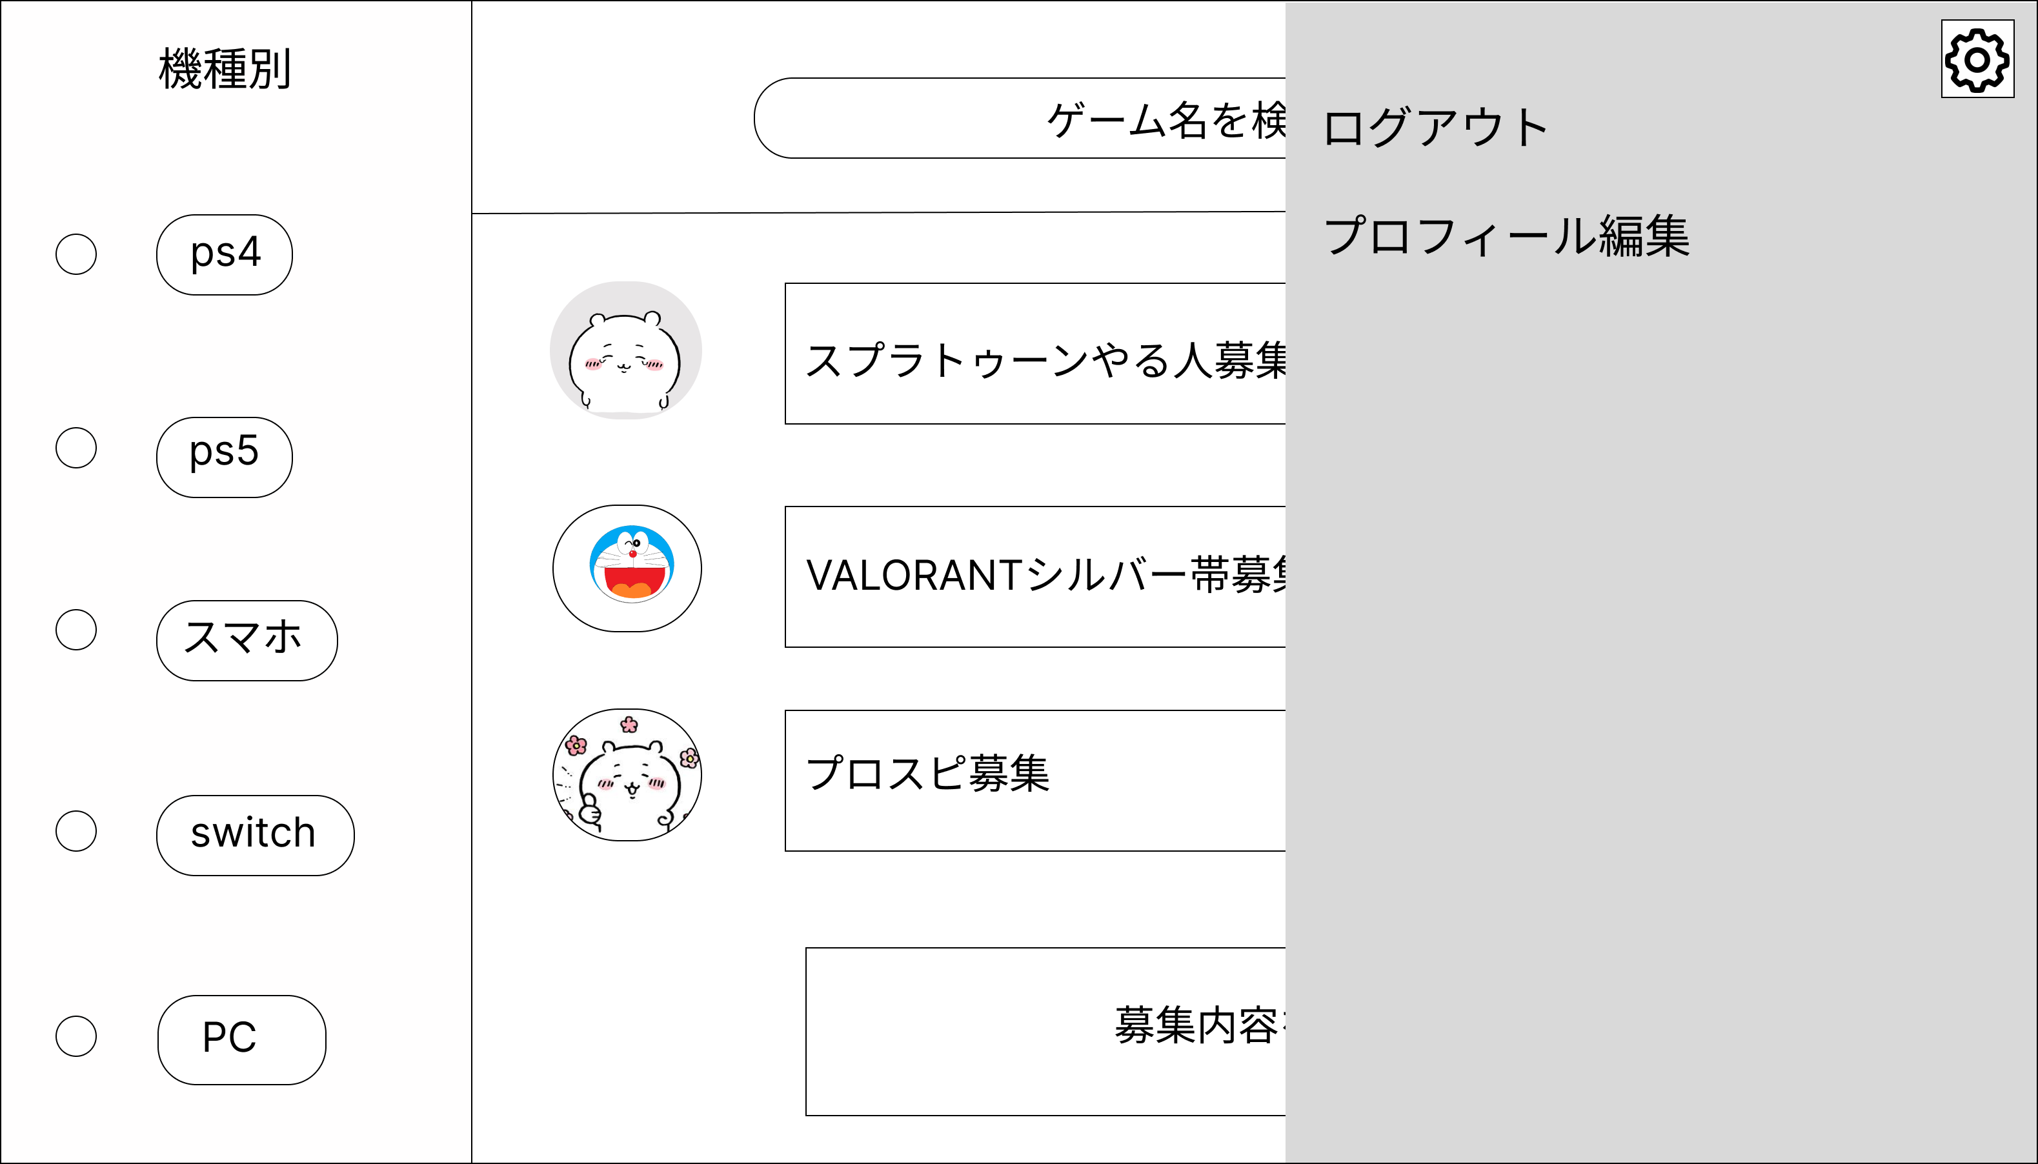
①
 |  |  |  |  |  |  |  |  |  |  |  | 1 | ボタンを押下するとログアウトする
②
 |  |  |  |  |  |  |  |  |  |  |  | 2 | ボタンを押下するとプロフィール画面に遷都する

使用する部品
識別ID | ラベル |  | 入力／表示 | 部品の種類 |  | 表示桁数 | 入力桁数 | データ型 | 文字種 | 初期表示 | 設定元 |  | 設定先 | 説明
① | ログアウトボタン |  | - | ボタン |  | - | - | - | - | - | - |  | - | ログアウトするボタン
② | プロフィール編集ボタン |  | - | ボタン |  | - | - | - | - | - | - |  | - | プロフィール画面に遷都する画面

(G2-1)チャット画面
画面レイアウト定義
共通情報 |  | システム名 | コミュニケーションシステム |  |  |  |  |  |  |  |  |  |  |  | 作成者 | 波多江
 |  | 工程名 | システム設計 |  |  |  |  |  |  |  |  |  |  |  | 作成日付 | 2023-05-10
 |  | ドキュメント名 | コミュニケーションシステム 画面設計書 |  |  |  |  |  |  |  |  |  |  |  | バージョン | v1.0
書誌情報 |  | 書誌名 | コミュニケーションシステム 画面レイアウト |  |  |  |  |  |  |  |  |  |  |  | 更新者
 |  | 画面ID | G2-1 |  | 画面の名称 |  | チャット画面 |  |  |  |  |  |  |  | 更新日付
 |  | 概要 | 利用者がチャットする画面
レイアウト図 |  |  |  |  |  |  |  |  |  |  |  | 操作手順
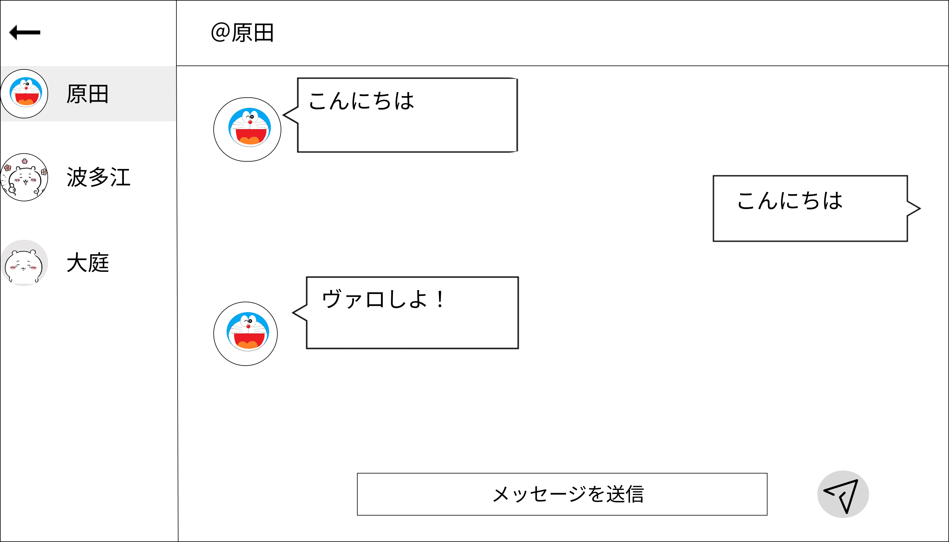

①
 |  |  |  |  |  |  |  |  |  |  |  | 1 | ユーザー名を表示する
②
 |  |  |  |  |  |  |  |  |  |  |  | 2 | チャット内容を表示する

 |  |  |  |  |  |  |  |  |  |  |  | 3 | 募集内容を入力する

 |  |  |  |  |  |  |  |  |  |  |  | 4 | 「送信」ボタンを押下する

③
④

使用する部品
識別ID | ラベル |  | 入力／表示 | 部品の種類 |  | 表示桁数 | 入力桁数 | データ型 | 文字種 | 初期表示 | 設定元 |  | 設定先 | 説明
① | ユーザー名 |  | 表示 | 文字列 |  | 10桁 | - | 文字列 | 半角 | なし | 入力 |  | - | ユーザー名を表示する
➁ | チャット |  | 表示 | 文字列 |  | 100桁 | - | 文字列 | 半角 | なし | 入力 |  | - | チャット内容を表示する
③ | 募集入力 |  | 入力 | テキストボックス |  | - | 100桁 | 文字列 | 半角 | なし | - |  | - | チャット内容を入力する
④ | 送信ボタン |  | - | ボタン |  | - | - | - | - | - | - |  | - | 送信処理を起動するボタン

（G3-1）プロフィール画面
画面レイアウト定義
共通情報 |  | システム名 | コミュニケーションシステム |  |  |  |  |  |  |  |  |  |  |  | 作成者 | 波多江
 |  | 工程名 | システム設計 |  |  |  |  |  |  |  |  |  |  |  | 作成日付 | 2023-05-10
 |  | ドキュメント名 | コミュニケーションシステム 画面設計書 |  |  |  |  |  |  |  |  |  |  |  | バージョン | v1.0
書誌情報 |  | 書誌名 | コミュニケーションシステム 画面レイアウト |  |  |  |  |  |  |  |  |  |  |  | 更新者 | 黒岩
 |  | 画面ID | G3-1 |  | 画面の名称 |  | プロフィール画面 |  |  |  |  |  |  |  | 更新日付 | 2023-05-16
 |  | 概要 | プロフィールを作成する画面
レイアウト図 |  |  |  |  |  |  |  |  |  |  |  | 操作手順
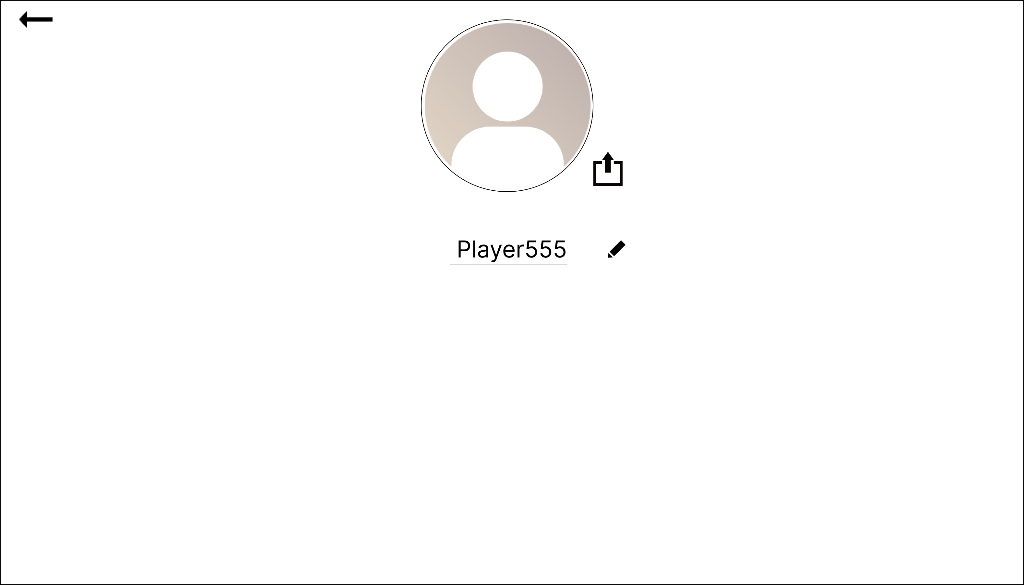
①
②
 |  |  |  |  |  |  |  |  |  |  |  | 1 | メイン画面に戻るボタン

④
 |  |  |  |  |  |  |  |  |  |  |  | 2 | アイコンを表示する

 |  |  |  |  |  |  |  |  |  |  |  | 3 | プレイヤー名を表示する

③
 |  |  |  |  |  |  |  |  |  |  |  | 4 | 画像をアップロードするボタン
⑤
 |  |  |  |  |  |  |  |  |  |  |  | 5 | ユーザー名を変更するボタン

使用する部品
識別ID | ラベル |  | 入力／表示 | 部品の種類 |  | 表示桁数 | 入力桁数 | データ型 | 文字種 | 初期表示 | 設定元 |  | 設定先 | 説明
① | 戻る |  | 表示 | ボタン |  | - | - | 文字列 | - | - | - |  | - | メイン画面に戻る際に押すボタン
➁ | アイコン |  | 表示 | 画像 |  | - | - | 文字列 | - | なし | - |  | - | アイコンを表示させる
③ | プレイヤー名 |  | 表示 | 文字列 |  | 20桁 | - | 文字列 | 半角 | なし | 入力 |  | - | 名前を入力して表示する
④ | 画像アップロード |  | - | ボタン |  | - | - | - | - | - | - |  | - | メッセージを入力して表示する
⑤ | ユーザー名変更 |  | - | ボタン |  | - | 20桁 | 文字列 | 半角 | - | - |  | - | ユーザー名を変更する際に押すボタン

